席次表（大阪）
席 次 表 |  |  | ライオンズクラブ国際協会 335B地区 第一回 新会員メンバー交流会・同期会

司会
A
B
C
D
 |  |  |  |  |  |  |  |  |  |  | スクリーン
スクリーン |  | 笹部ガバナー |  | 宮川CD

 |  | 板谷CD | 河野委員長 | 十河 第2副ガバナー

E
F
G
E
F
G
H
F
G
H
D
G
H
D
H
 |  | 堀 第1副ガバナー |  | 森口委員長

 |  | 北角CD | 徳原委員長 | 江川 キャビネット幹事

扉

 |  |  |  | バーカウンター |  | 扉 |  | 扉 |  | 扉

 | ビュフェ台 |  |  |  | ビュフェ台 |  | ライオンズ地区役員・委員会メンバー |  | 17
 |  |  |  |  |  |  | GMT・WYPT・GLTファシリテーター |  | 8
 |  |  |  |  |  |  | 新会員 |  | 65
 |  |  |  |  |  |  |  |  | 90

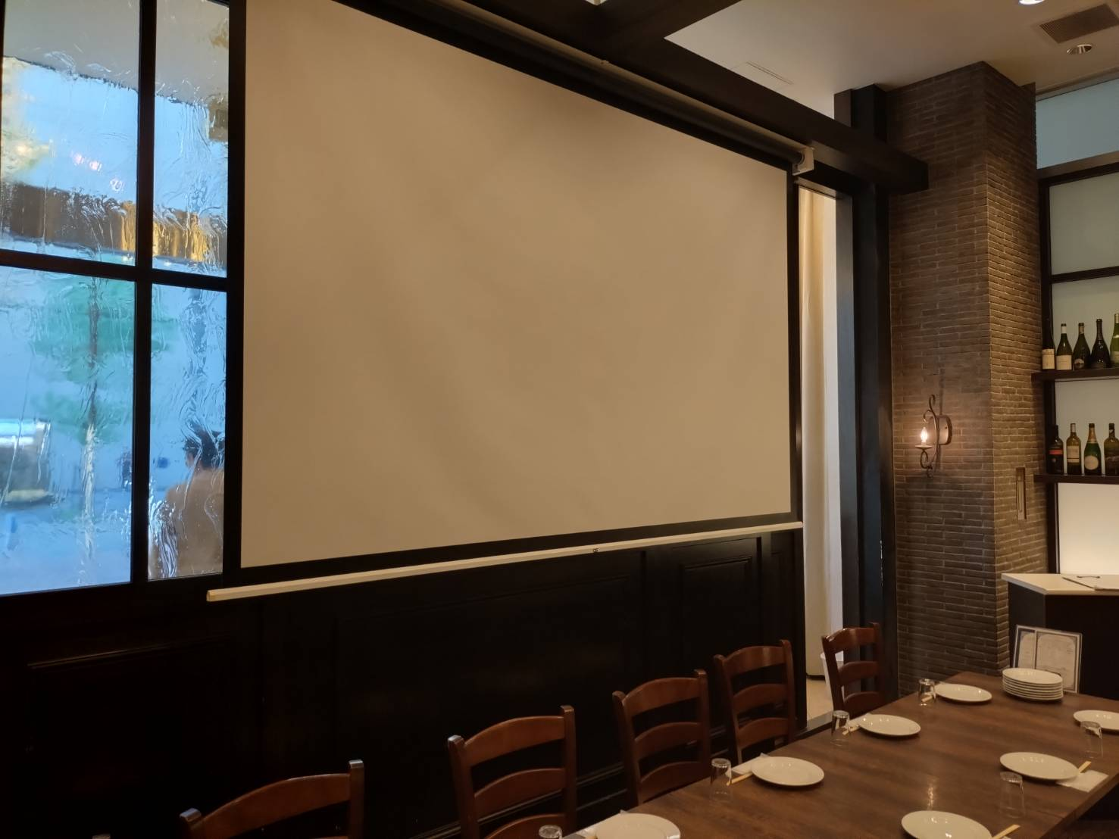
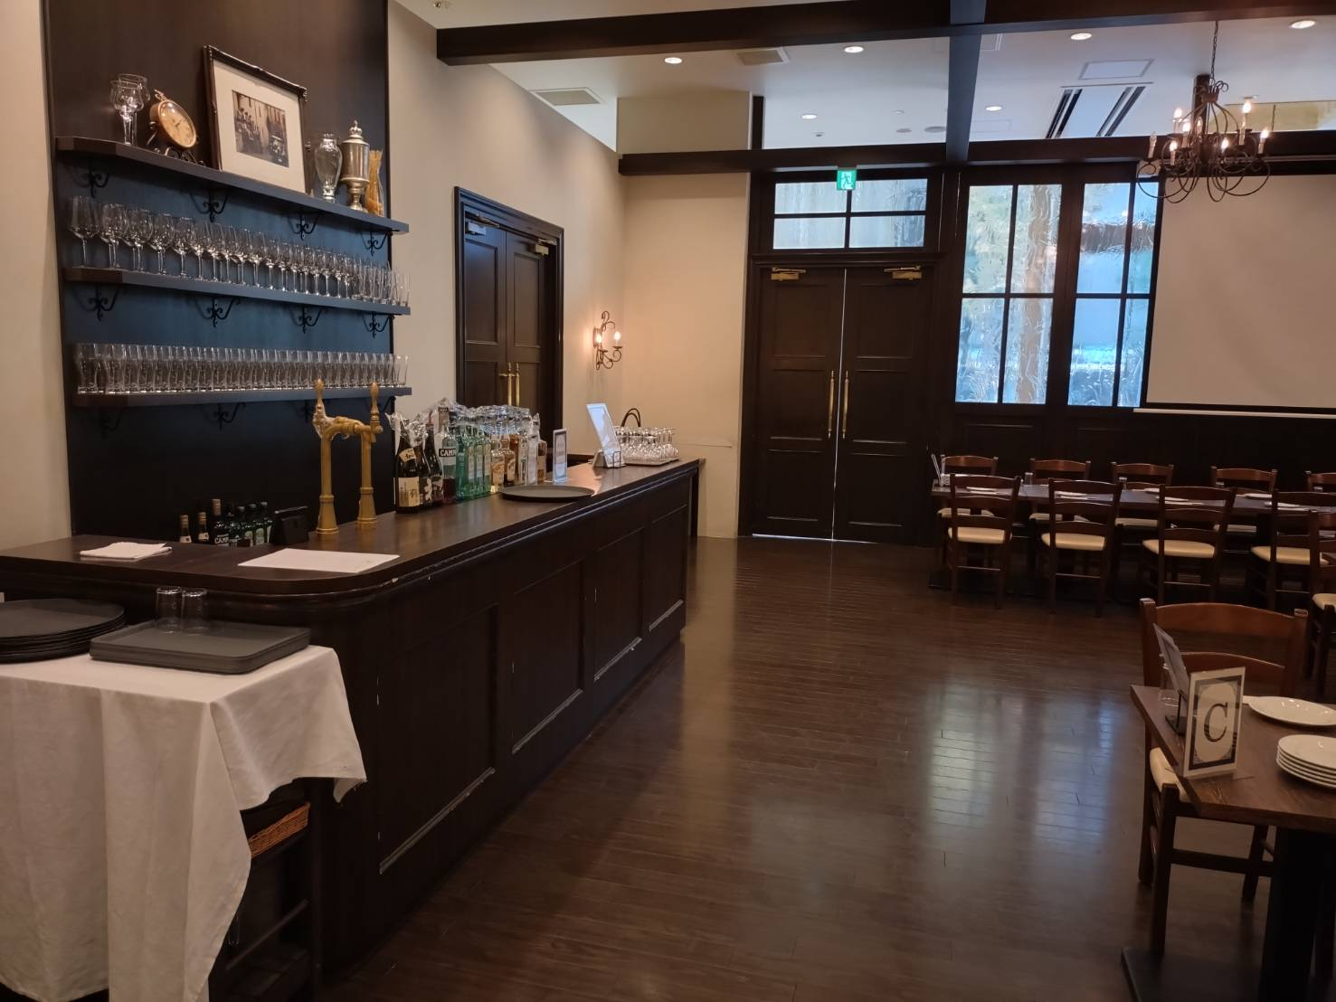
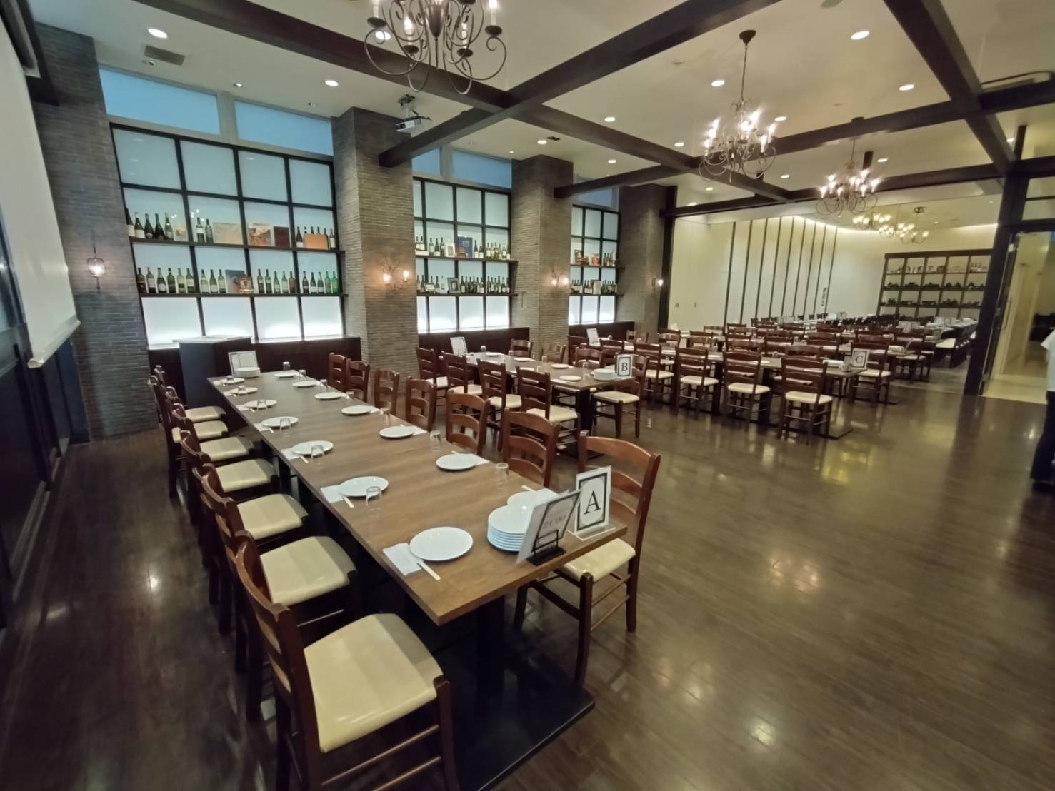
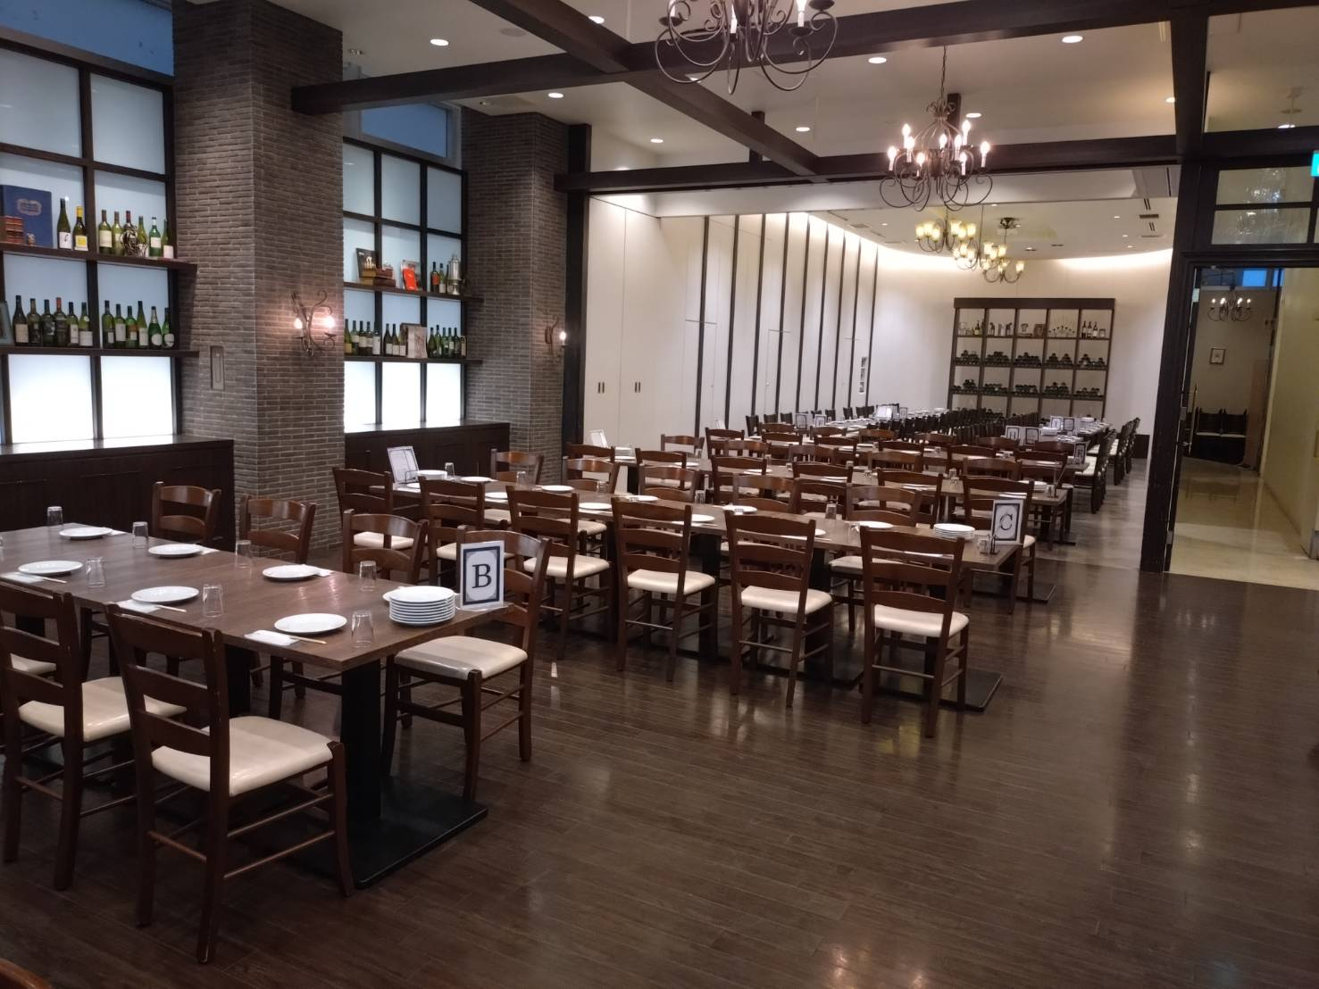

席次表（和歌山）)
座席表 | ライオンズクラブ国際協会 335B地区 第一回 新会員メンバー交流会・同期会

司会
スクリｌン
 |  |  |  | ライオンズ地区役員・委員会メンバー | 11
 |  |  |  | GMT・WYPT・GLTファシリテーター | 4
 |  |  |  | 新会員 | 15
A
B
 |  |  | 河野委員長 |  | 30
司会
 |  | 板谷CD

C
D

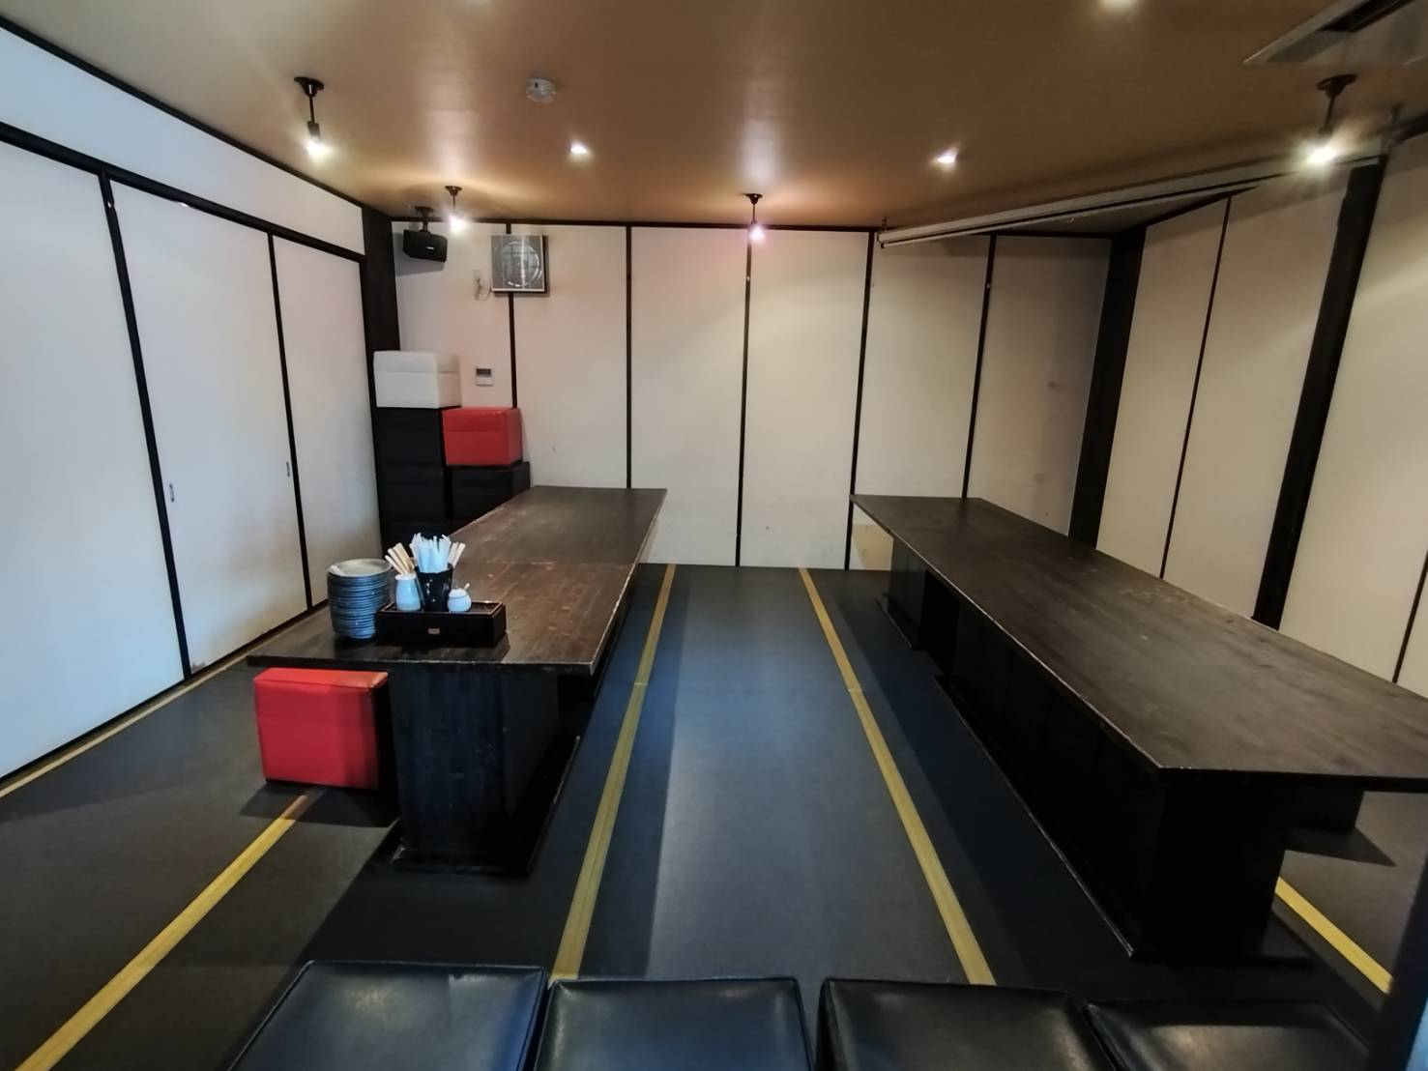
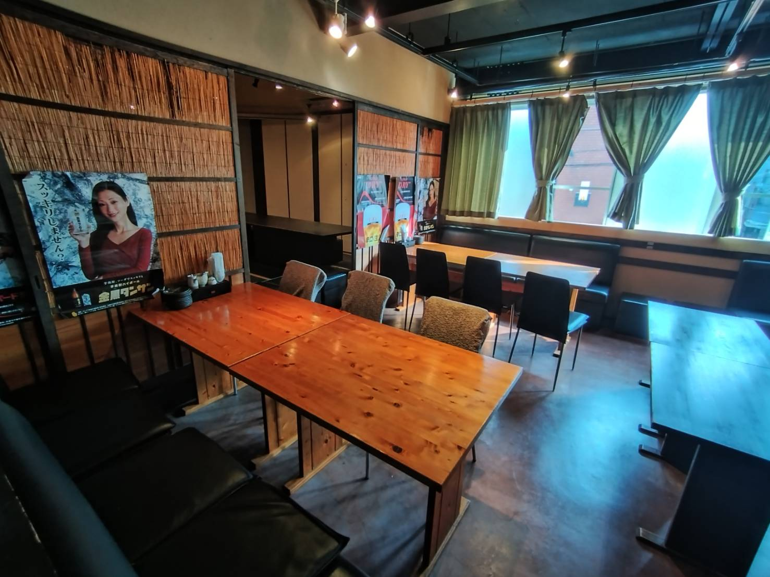
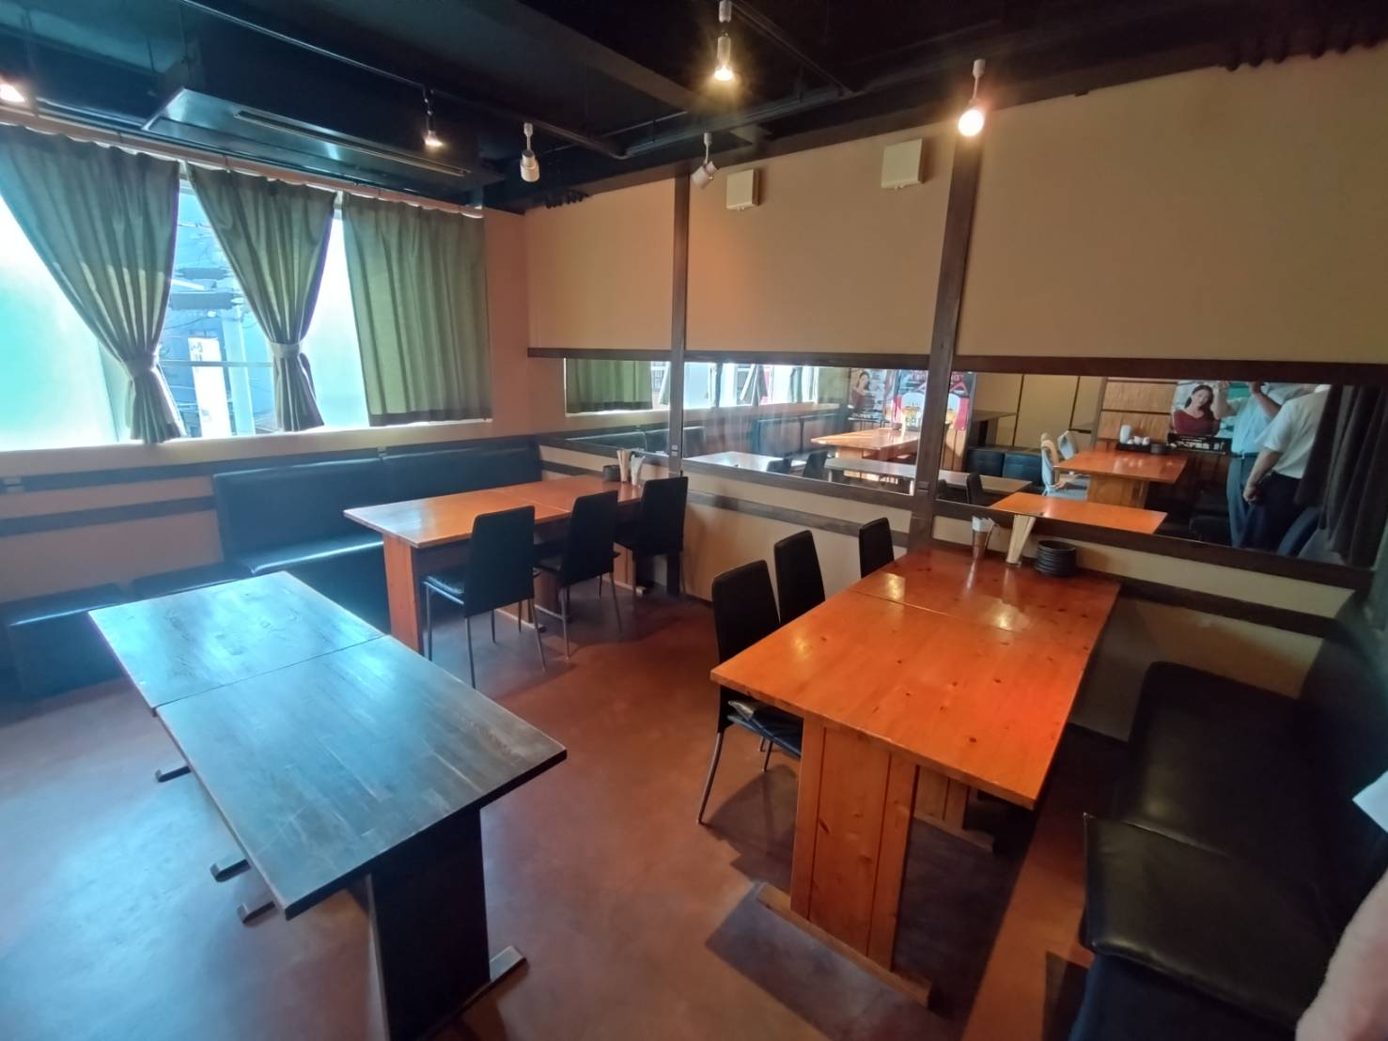

シナリオ
第１回 新会員交流会・同期会 シナリオ

TIME | SCENE | SOUND （ホテル） | SOUND （スタッフ） | PPT （スタッフ） | NARRATION |  | ACTION
17:00:00 | 委員会メンバー集合
 |  |  |  |  |  |  | 椅子の上にライオンズ手引きは置いておく。椅子がスクール形式になってるか確認。
17:30:00 | 全体リハ

レジュメ
18:00:00 | 受付開始
 |  |  |  |  |  |  | 受付 ３名
 |  |  |  |  |  |  | 会場誘導メンバーは、席次を見つけて案内をする。
18:15:00 | メンバー着席

 |  |  |  |  | 【L司会 堀中】
 |  |  |  |  |  | 「間もなく、開会致します。皆様お席にお戻りになり
18:28:00 | 開会前アナウンス |  |  |  |  | 携帯電話の電源はマナーモードまたは電源をお切りになるようお願い
 |  |  |  |  |  | 申し上げます。」
交流会ページ
18:30:00 | 開会

 |  |  |  |  | 【L司会 堀中】
 |  |  |  |  |  | 「只今より、ライオンズクラブ国際協会335B地区 第1回新会員メンバー
 |  |  |  |  |  | 交流会・同期会を開会させて頂きます。」

 |  |  |  |  |  | 「本日、司会を務めさせて頂きます堺陵東ライオンズクラブ
 |  |  |  |  |  | 堀中政則でございます。どうぞよろしくお願い申し上げます。」

 |  |  |  |  | 【L司会 堀中】
 |  |  |  |  |  | 「まずはじめに、335-B地区 地区ガバナー
 |  |  |  |  |  | L笹部美千代にご挨拶を頂戴いたします。」

笹部ガバナー
 |  |  |  |  |  | 「笹部地区ガバナーよろしくお願いします。 」
 |  |  |  |  | ～ 笹部地区ガバナー挨拶 ～
 | 開会挨拶

もっとライオンズ進行
 |  |  |  |  | 【L司会 堀中】
 |  |  |  |  |  | 「笹部地区ガバナー ありがとうございました。」
18:36:00 | もっとライオンズ |  |  |  | 【L司会 堀中】
 |  |  |  |  |  | 「続きまして、ライオンズクラブの活動内容がまとまった
 |  |  |  |  |  | 『もっとライオンズ』をご覧ください。

 |  |  |  |  | ～ もっとライオンズ（約4分） ～

 |  |  |  |  | 【L司会 堀中】
 |  |  |  |  |  | 「はい、いかがでしたでしょうか？もっとライオンズはネット配信も」
 |  |  |  |  |  | しておりますので、またご覧ください」

新入会セミナー
 |  |  |  |  | 【L司会 堀中】
18:40:00 |  |  |  |  |  | [それでは只今より、新会員の皆様への講演会を開催いたします。
 |  |  |  |  |  | 進行は、GLTコーテディネーター L北角にお願いします。」

 |  |  |  |  |  | 「北角コーディネーター宜しくお願いします。」

セミナー資料

 |  |  |  |  | ～講演～

休憩
 |  |  |  |  | 【L司会 堀中】
19:05:00 |  |  |  |  |  | [北角コーディネーターありがとうございました。
 |  |  |  |  |  | それでは、只今より１０分間の休憩に入ります。
 |  |  |  |  |  | １９時05分から懇親会を開会しますので、宜しくお願い致します。」
 |  |  |  |  |  | この間に、トイレ、御タバコなどはお済ませのうえ
 |  |  |  |  |  | 乾杯用のドリンクをバーカウンターでお受け取り願います。

19:07:00 | 開宴挨拶 |  |  |  | 【L司会 堀中】
 |  |  |  |  |  | 「まずはじめに、335-B地区 第1副地区ガバナー
 |  |  |  |  |  | L堀典之にご挨拶を頂戴いたします。」
 |  |  |  |  |  | 「堀第1副地区ガバナーよろしくお願いします。 」
 |  |  |  |  | ～ 堀副地区ガバナー挨拶 ～

 |  |  |  |  | 【L司会 堀中】
19:12:00 | 挨拶 |  |  |  |  | 「つづきまして、335-B地区 第1副地区ガバナー
 |  |  |  |  |  | L にご挨拶を頂戴いたします。」
 |  |  |  |  |  | 「 よろしくお願いします。 」
 |  |  |  |  | ～ 挨拶 ～
19:15:00 | 乾杯 |  |  |  | 【L司会 堀中】
 |  |  |  |  |  | 「それでは、乾杯にうつらせて頂きます。乾杯のご挨拶を
 |  |  |  |  |  | コーディネーターL にお願い致します。」
 |  |  |  |  |  | 「 よろしくお願いします。 」
 |  |  |  |  | ～ 挨拶 ～
 |  |  |  |  | 【L司会 堀中】
 |  |  |  |  |  | 「それでは、暫くの間ご歓談下さい。

 |  |  |  |  | 【L司会 堀中】
 |  |  |  |  |  | 「それでは、暫くの間ご歓談下さい。
19:33:00 |  |  |  |  | 【L司会 堀中】
 |  |  |  |  |  | 「ご歓談中おそれいりますが、次の企画に移らさせて頂きますので。
 |  |  |  |  |  | 受付でお渡しさせて頂いた、各テーブル番号ごとにお集まり願います。
 |  |  |  |  |  | それでは次の企画にうつらさせて頂きます。
 |  |  |  |  |  | ここからは進行をGLT委員長L徳原にお願いしますので
 |  |  |  |  |  | マイクを預けたいと思います。徳原委員長よろしくお願い致します。

 |  |  |  |  | ～ もっと知りたいライオンズ（仮） ～

